상품제안서
모나미FX제타(1.0) | 상품코드: S22392

 |  |  |  |  |  |  | 02-713-8555 | www.synergygift.co.kr
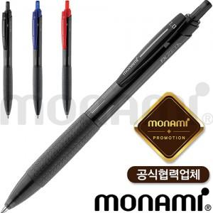

【상세/제작정보】 | <p><span style="font-size: 12pt;"><b>* 1타에 12자루 구성으로 타 계산해서 발주 가능합니다.</b></span></p><p>&nbsp;</p>

【인쇄/포장옵션】 | 실크 / 포장불가능

【공급단가】 | 수량 | 300~ | 500~ | 1,000~ | 3,000~ | 5,000~
*VAT별도 | 단가 | 620원 | 600원 | 570원 | 540원 | 530원

【상품 URL】 | https://www.synergygift.co.kr:443/src/goods_detail.php?gdno=22392

